new_campaign_data
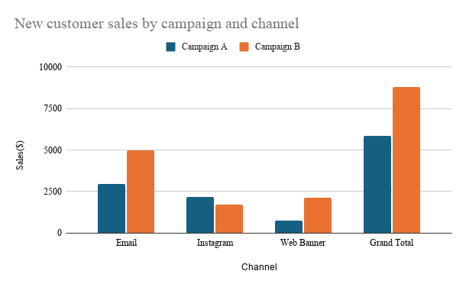

new_channel_data
conversion rate(%)
61.70212766
33.33333333
32.55813953
42.75362319
64.51612903
35
29.16666667
45.33333333

 | AVG sales per New Customer
 | 73.25758621
 | 60.59125
 | 45.21857143
 | 63.16932203
 | 69.119
 | 59.44857143
 | 45.56
 | 62.27764706

Conversion Rate of new customers by campaign + channel
AVG Sales per new converted customer by channel + campaign

Channel
Total Sales ($) by Channel
Total Sales By Channel

